JUN_ATASTA
MAPA DE LOS RESULTADOS DE LA ELECCIÓN DE JUNTAS MUNICIPALES

JUNTA MUNICIPAL DE ATASTA |  |  |  |  |  |  |  |  |  | Resultados con base en los resultados de los cómputos municipales de los Consejos Electorales Municipales y, en su caso, Distritales y las resoluciones de los cómputos jurisdiccionales.
VAXCAMPECHE | PT | PVEM | MOVIMIENTO CIUDADANO | MORENA | PES | RSP | FXM | CANDIDATOS/AS NO REGISTRADOS/AS | VOTOS NULOS | VOTACIÓN T. EMITIDA
41 | 632 | 3,449 | 1,731 | 19 | 104 | 1,792 | 31 | 2 | 317 | 8,118

PAN | PRI | PRD | PRI |  |  |  |  | GANADOR
416 | 216 |  | 255 | 207 | 2,987

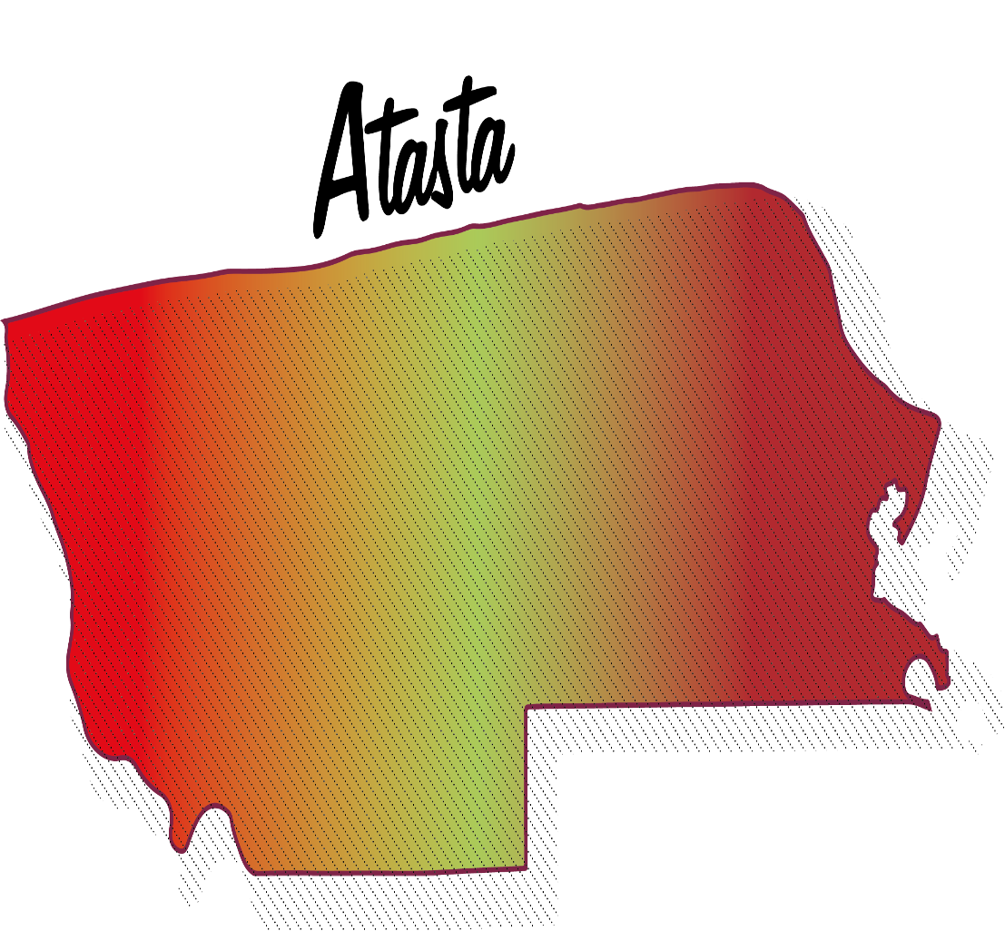
LISTA NOMINAL |  | 12,719
SECCIONES |  | 7
CASILLAS |  | 22

PARTICIPACIÓN CIUDADANA |  | 63.8258%
ABSTENCIONISMO |  | 36.1742%

